画面仕様書
⑤例えばこのカードのポップアップメニューを出している状態で、このカード（ポップアップメニューを出す部分以外）をクリックして下の2つのカードを出したら、出していたポップアップメニューが消える。

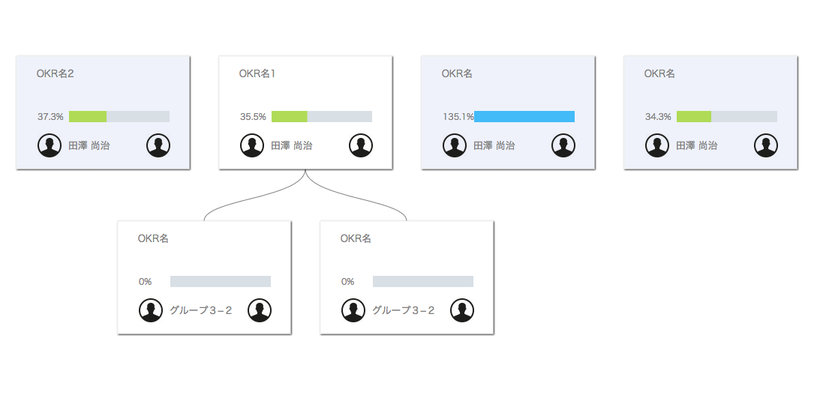

①それぞれのカードのこの右下のアイコンをクリックすると、アイコンの下にポップアップメニューが出てくる。

②"TechCrunch"のエリアをクリック →「http://jp.techcrunch.com/」に飛ぶ
TechCrunch
Yahoo

④ポップアップメニューが出ている状態で、余白（カードの外の何もないところ）をクリックするとポップアップメニューが消える。
③"Yahoo"のエリアをクリック →「https://www.yahoo.co.jp/」に飛ぶ

できれば四角形の周りに影つけてください。

